0 Titelblatt
Klimaverträglichkeitsprüfung
für EFRE-geförderte Infrastrukturvorhaben der Förderperiode 2021 -2027
Alle Infrastrukturvorhaben in den EFRE-Förderschwerpunkten, mit einer Lebensdauer von mehr als fünf Jahren, müssen mit den Antragsunterlagen eine Klimaverträglichkeitsprüfung entsprechend der Bekanntmachung der EU-Kommission: "Technische Leitlinien für die Sicherung der Klimaverträglichkeit von Infrastrukturen im Zeitraum 2021-2027" (2021/C 373/01) einreichen.
Die Sicherung der Klimaverträglichkeit ist ein Verfahren der Europäischen Kommission in drei Schritten. Schritt 1: Berücksichtigung des Grundsatzes "Energieeffizienz an erster Stelle", Schritt 2: Betrachtung des Treibhausgas-Fußabdrucks und Schritt 3: Resilienzsteigerung gegen die Folgen des Klimawandels (Minimierung der Risiken für das Vorhaben). Die Erkenntnisse der Klimaverträglichkeitsprüfung sollen bei der Planung und Umsetzung der Infrastrukturvorhaben bereits mit einfließen.
In der EFRE-Förderperiode 2021-2027 dürfen nur noch klimaverträgliche Infrastrukturvorhaben mit EFRE-Mitteln gefördert werden.

Bezeichnung des Vorhabens
Antragsteller:in
Straße, Hausnummer
PLZ, Ort
Ansprechpartner:in (Name, Vorname):
Telefon:
E-Mail:

Erwartete Lebensdauer der Infrastrukturinvestition in Jahren

Bitte füllen Sie die erwartete Lebensdauer aus
Rechtsgrundlagen der Klimaverträglichkeitsprüfung sind: - Artikel 2 Nummer 41 VO (EU) 2021/1060
- Artikel 2 Nummer 42 VO (EU) Nr. 2021/1060
- Artikel 73 Absatz 2 Buchstabe j VO (EU) 2021/1060
Für die Erstellung der Klimaverträglichkeitsprüfung können Sie die Beratung des TLUBN und der ThEGA in Anspruch nehmen.
Bei Fragen zur Klimaresilienz wenden Sie sich bitte an:
Thüringer Landesamt für Umwelt, Bergbau und Naturschutz (TLUBN) Frau Famke Geißler Herr Mark Schmidt
Tel.: 0361 57394 2185 0361 57394 2562
E-Mail: Famke.Geissler@tlubn.thueringen.de Mark.Schmidt@tlubn.thueringen.de
Bei Fragen zu Energieeffizienz und Klimaneutralität wenden Sie sich bitte an:
Thüringer Energie- und GreenTech-Agentur GmbH (ThEGA)
Herr Thomas Wahlbuhl Herr Oliver Wisk
Tel. 0361 5603 216 0361 5603 232
E-Mail: thomas.wahlbuhl@thega.de oliver.wisk@thega.de

1 Energieeffizienz
Das Vorhaben hält den Grundsatz "Energieeffizienz an erster Stelle" ein, indem die folgenden Maßnahmen ergriffen wurden:
Zu a)
Zu b)
Zu c)
1. Energieeffizienz an erster Stelle
Mit dem zentralen europäischen Grundsatz „Energieeffizienz an erster Stelle“ soll die sichere, nachhaltige, wettbewerbsfähige und erschwingliche Energieversorgung in der EU sichergestellt werden. Dies bedeutet für die Vorhaben eine größtmögliche Berücksichtigung (auch möglicher alternativer) Energieeffizienzmaßnahmen für eine effizientere Energienachfrage und Energieversorgung. Bitte bestätigen Sie die Einhaltung dieses Grundsatzes und erläutern Sie, welche Maßnahmen ergriffen wurden, um diesem Grundsatz im vorliegenden Vorhaben Rechnung zu tragen. Gehen Sie dabei bitte auch auf folgende Fragen ein: a) Wie sorgen Sie dafür, dass Ihr Vorhaben so wenig Betriebsenergie wie möglich benötigt? b) Aus welchen Energiequellen wird ihr Vorhaben gespeist? c) Kann für Ihr Vorhaben Energie aus Sektorenkopplung genutzt werden?

3 Klimaresilienzprüfung
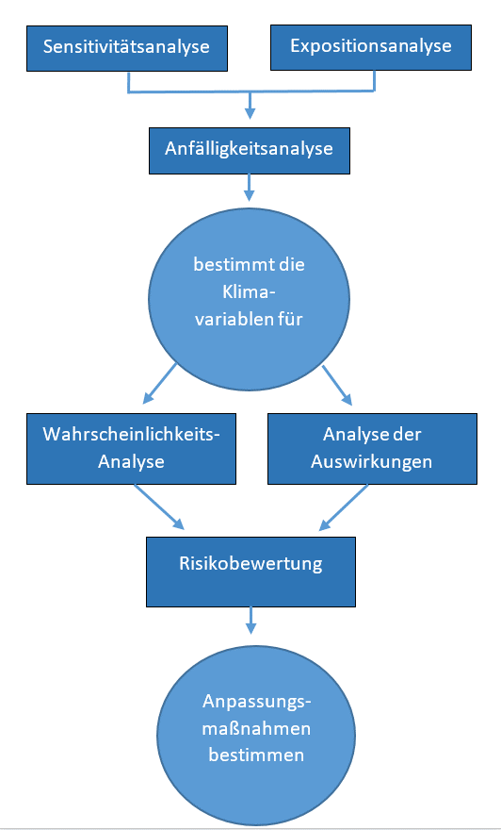
3 Klimaresilienzprüfung EFRE 2021 - 2027
Die Prüfung der Klimaresilienz ermittelt die Klimaanfälligkeit und bewertet das Risiko für das Fördervorhaben. Durch gezielte Anpassungsmaßnahmen an gegenwärtige und zukünftige Klimabedingungen soll das Risiko auf ein akzeptables Maß gesenkt werden. Die Klimaresilienz wird in zwei Phasen geprüft.
Phase 1: Screening oder Prüfung
Zuerst werden die Klimarisiken für das geplante Fördervorhaben (Sensitivitätsanalyse) und für den geplanten Standort (Expositionsanalyse) bestimmt. Aus der Kombination von Sensitivität und Exposition wird dann die Anfälligkeit des Fördervorhabens gegenüber Klimarisiken abgeleitet (Anfälligkeitsanalyse).
Phase 2: Detaillierte Risikoanalyse
Die mit einem mittleren oder hohen Grad der Anfälligkeit ermittelten Klimavariablen werden einer detaillierten Risikobewertung unterzogen, indem die Wahrscheinlichkeit des Eintretens von klimatischen Schadensereignissen und eine Analyse der Auswirkungen erhoben werden. Die Kombination aus Eintrittswahrscheinlichkeit und Schadensschwere (Auswirkungsgrad) führt dann im letzten Schritt zur Bewertung des Risikos.
Anpassungsmaßnahmen sind dann bereits Strategien um erhebliche Klimarisiken zu minimieren. Die Anpassungsmaßnahmen sind für jedes Klimarisiko einzeln zu erarbeiten und zu bewerten und dann in den Betrieb des Förderprojektes zu integrieren.

Die Klimaresilienzprüfung wird von einem Team von Expert:innen durchgeführt. Die Expert:innen (zum Beispiel: Ingenieur:innen, Architekt:innen, Planer:innen, Wissen-schaftler:innen) sind über das geplante Fördervorhaben und/oder den geplanten Standort gut informiert. Bitte benennen Sie die Mitglieder des Expert:innenteams für ihr Vorhaben.
Vorname, Name | Firma / Verwaltung | Mitarbeit an
 |  | Phase 1 Screening | Phase 2 Detaillierte Risikoanalyse | Ermittlung und Bewertung Anpassungsmaßnahmen

Wo finden Sie Klimadaten für Ihren Investitionsort?

Für Tabelle 3.1b benötigen Sie Klimadaten für Ihren Investitionsstandort. Diese Daten zum aktuellen Klima und die projezierten Klimadaten für die Zukunft finden Sie auf unserer Website. Sollten Sie die notwendigen Daten nicht finden können oder weitergehende Daten benötigen, so kontaktieren Sie bitte die unten genannten Personen.
https://tlubn.thueringen.de/klima/anpassung/klimaresilienz
Kontaktieren Sie uns bei Fragen rund um die Klimaresilienzprüfung

Thüringer Landesamt für Umwelt, Bergbau und Naturschutz (TLUBN)

Famke Geißler, Referentin | Mark Schmidt, Referent
Tel. 0361 573942185 | Tel. 0361 573942562
Famke.Geissler@tlubn.thueringen.de | Mark.Schmidt@tlubn.thueringen.de

